信用交易
融资融券市场交易数据统计(2024-04-03)

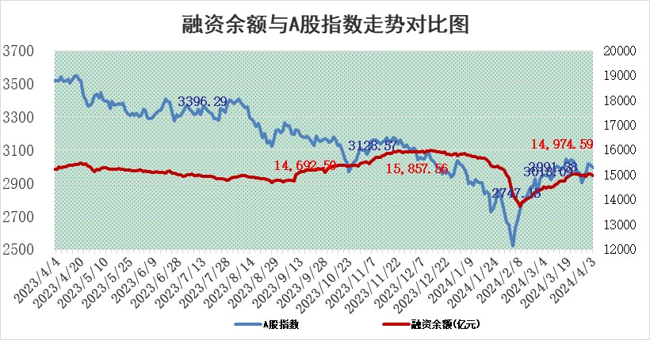
标的证券 | 融资融券余额（亿元） | 融资余额（亿元） | 融券余额（亿元） | 融资买入额（亿元） | 融资融券规模变化（亿元） | 融资余额增幅(‰) | 融券余额增幅(%)
统计数据 | 15,410.92 | 14,974.59 | 424.67 | 741.88 | -66.56 | -4.39 | -0.06

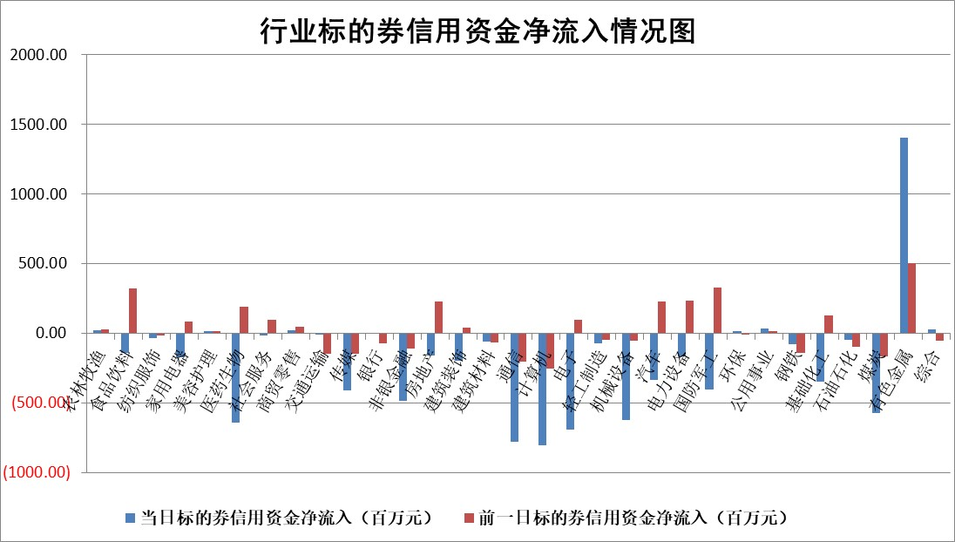

 |  |  |  |  |  |  |  | 2

 |  |  |  |  |  |  |  | 5
标的基金代码 | 标的基金简称 | 融资余额/市值(%) | 融资余额增幅(%) | 融资买入额/成交金额(%) | （融资余额净增额-融券余额净增额）/市值(‱) | 融券余额降幅(%) | ABS[（融资余额净增额-融券余额净增额）/市值净增额-1](%)
159902 | 华夏中小板ETF | 0.00 | 0.00 | 0.00 | 0.00 | 0.00 | 100.00
159915 | 易方达创业板ETF | 1.96 | -5.36 | 327578.60 | -10.31 | 37.80 | 89.75
159919 | 嘉实沪深300ETF | 0.67 | -1.68 | 4.67 | -0.98 | 4.68 | 97.59
159920 | 华夏恒生ETF | 50.31 | -0.64 | 5.86 | -32.49 | 0.89 | 63.94
159922 | 嘉实中证500ETF | 0.33 | -1.88 | 6.43 | -0.52 | 0.11 | 94.18
159925 | 南方沪深300ETF | 0.03 | 18.36 | 0.19 | 0.56 | 0.31 | 101.82
159928 | 消费ETF | 0.98 | -1.24 | 0.32 | -0.93 | 17.00 | 102.04
159934 | 易方达黄金ETF | 131.24 | -0.34 | 20.20 | -45.43 | 0.00 | 133.58
159939 | 全指信息技术ETF | 0.76 | -5.62 | 6.65 | -4.55 | 0.00 | 97.27
159940 | 全指金融地产ETF | 0.12 | 5.27 | 0.02 | 0.59 | 0.00 | 100.88
159995 | 半导体芯片ETF | 2.69 | 0.05 | 89.26 | 0.32 | 0.77 | 100.34
159997 | 天弘中证电子ETF | 1.90 | -0.72 | 0.74 | -1.37 | 0.93 | 98.55
159998 | 天弘中证计算机主题ETF | 0.54 | 5.24 | 0.11 | -36.34 | -288.17 | 84.55
510050 | 华夏上证50ETF | 4.12 | -4.08 | 55.33 | -17.23 | 8.16 | 72.50
510180 | 华安上证180ETF | 0.46 | -0.04 | 1.57 | -0.02 | 0.24 | 99.94
510880 | 华泰柏瑞红利ETF | 0.21 | -13.88 | 2.29 | -3.52 | -13.67 | 105.27
510900 | 易方达恒生H股ETF | 63.56 | -0.07 | 2.15 | -4.49 | 0.00 | 95.79
511010 | 5年期国债ETF | 10.40 | -0.42 | 0.02 | -4.33 | 0.00 | 142.73
511380 | 可转债及可交换债券ETF | 5.43 | -0.16 | 3.83 | -0.87 | -0.16 | 105.64
512000 | 全指证券ETF | 8.28 | 0.14 | 18.04 | 1.26 | 2.16 | 102.06
512010 | 沪深300医药卫生ETF | 6.31 | -0.91 | 153.37 | -5.82 | -0.10 | 88.96
512070 | 沪深300非银ETF | 2.44 | -0.80 | 94.84 | -1.53 | 5.76 | 97.17
512400 | 南方中证申万有色金属ETF | 1.71 | 15.74 | 4.67 | 22.79 | -3.34 | 96.32
512580 | 广发中证环保产业ETF | 1.21 | 0.02 | 0.26 | 0.07 | 0.83 | 100.09
512660 | 国泰中证军工ETF | 3.18 | -0.18 | 21.78 | -0.05 | 2.14 | 99.92
512800 | 华宝中证银行ETF | 12.98 | -1.05 | 0.67 | -13.24 | 1.62 | 73.72
512980 | 广发中证传媒ETF | 1.02 | -5.23 | 98.22 | -5.35 | 2.01 | 98.40
515030 | 华夏中证新能源汽车ETF | 2.39 | -0.62 | 12.26 | -1.41 | 0.67 | 99.02
515050 | 华夏中证5G通信主题ETF | 1.02 | 1.75 | 2.23 | 1.83 | 0.89 | 100.98
515070 | 华夏中证人工智能ETF | 3.39 | 2.66 | 19.00 | 9.71 | 2.43 | 111.93
标的股票比较指标 |  | 融资余额/流通A股市值(%) | 融资余额增幅(%) | 融资买入额/成交金额(%) | （融资余额净增额-融券余额净增额）/流通A股市值(‱) | 融券余额降幅(%) | ABS[（融资余额净增额-融券余额净增额）/流通A股市值净增额-1](%)
前十名标的个股 |  | 仁东控股 | 卓越新能 | 华达科技 | 创益通 | 纳睿雷达 | 美利信
 |  | 华海诚科 | 中钨高新 | 时代出版 | 逸飞激光 | 节能铁汉 | 硕世生物
 |  | 中研股份 | 重庆水务 | 艾布鲁 | 信宇人 | 中南文化 | 三美股份
 |  | 万得凯 | 深圳新星 | 博瑞医药 | 飞南资源 | 呈和科技 | 爱博医疗
 |  | 骏成科技 | 飞南资源 | 禾信仪器 | 科净源 | 德林海 | 多瑞医药
 |  | 福星股份 | 逸飞激光 | 嘉和美康 | 华蓝集团 | 森赫股份 | 中电兴发
 |  | 元道通信 | 华蓝集团 | 万润新能 | 兆讯传媒 | 吉鑫科技 | 浙海德曼
 |  | 华安鑫创 | 宁波海运 | 逸飞激光 | 霍普股份 | 果麦文化 | 福瑞股份
 |  | 纽泰格 | 致欧科技 | 硕世生物 | 溯联股份 | 英诺特 | 凯龙高科
 |  | 东方通 | 奥克股份 | 海通证券 | 宏德股份 | 南大环境 | 耐科装备
后十名标的个股 |  | 汉马科技 | 智翔金泰 | 宁科生物 | 智翔金泰 | 中自科技 | 宗申动力
 |  | 苏泊尔 | 海泰科 | 万丰股份 | 海泰科 | 福达合金 | 日联科技
 |  | 科博达 | 盛德鑫泰 | 汉马科技 | 利和兴 | 云铝股份 | 智翔金泰
 |  | 古井贡酒 | 威腾电气 | 惠程科技 | 盛德鑫泰 | 奥克股份 | 浙江荣泰
 |  | 星宇股份 | 中海油服 | 宏润建设 | 雪祺电气 | 三友联众 | 创益通
 |  | 柏楚电子 | 上海电力 | 柳钢股份 | 宗申动力 | 禾川科技 | 吉贝尔
 |  | 招商公路 | 宗申动力 | 本钢板材 | 铭普光磁 | 晓鸣股份 | 凯旺科技 | ;
 |  | 山东高速 | 雪祺电气 | 合力泰 | 安邦护卫 | 海创药业 | 亨迪药业
 |  | 皖通高速 | 丰茂股份 | 金科股份 | 东田微 | 兴业银锡 | 通富微电
 |  | 中国人寿 | 金诚信 | 继峰股份 | 盛帮股份 | 普元信息 | 海森药业
说明：1.以上普通交易数据和信用交易数据皆以交易日收盘后数据为基准；2.上述标的证券总数据只计算标的证券市场总数据，不包括从标的证券中调出去标的证券数据，所以与交易所公布的总值略有不同； 3.上述行业采用申万一级行业分类；4.以上标的基金和标的个股中比较的6个指标值中：前5个（从左至右）为正向指标，值越大排名越靠前；第6个为逆向指标，值越小，排名越靠前；5.第6个指标中ABS[]表示求绝对值，其主要用于考量信用资金相对净流入对股价相对净变化的贡献程度；6.数据来源：wind，交易所。

 | 证券代码 | 新增融资余额 | 融资买入额 | 融资买入增幅前10
远大智能 | 002689 | 28175353 | 42268582 | 199%
亚太股份 | 002284 | 21555247 | 34242865 | 82%
赛诺医疗 | 688108 | 72122899 | 101076547 | 78%
湖南发展 | 000722 | 66023557 | 137112987 | 75%
柘中股份 | 002346 | 14584119 | 36845980 | 58%
国城矿业 | 000688 | 24683149 | 48240585 | 54%
兆新股份 | 002256 | 1985058 | 4066269 | 52%
凯美特气 | 002549 | 33806472 | 61340055 | 52%
华昌达 | 300278 | 13474542 | 19303225 | 48%
新华联 | 000620 | 27311937 | 39201759 | 43%

 | 证券代码 | 新增融资余额 | 融资买入额 | 融资买入增幅前10
兔宝宝 | 002043 | 73310337 | 89923983 | 334%
捷昌驱动 | 603583 | 26026415 | 31686727 | 262%
湘财股份 | 600095 | 94196837 | 132280449 | 252%
中谷物流 | 603565 | 49103883 | 60098371 | 234%
中青宝 | 300052 | 24215352 | 31377809 | 98%
顾家家居 | 603816 | 138518545 | 188424210 | 78%
喜临门 | 603008 | 31503289 | 48351944 | 77%
财信发展 | 000838 | 10831830 | 17666790 | 74%
苏州银行 | 002966 | 10578096 | 19143736 | 72%
金诚信 | 603979 | 23858538 | 36098133 | 60%

